상품제안서
모두애 그린키트 문구 수첩 세트 | 상품코드: F17378

 |  |  |  |  |  |  | 02-412-0044 | www.easy1.co.kr
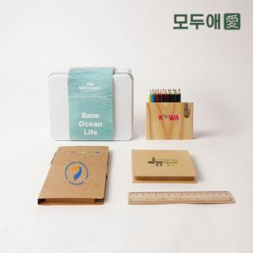

【상세/제작정보】 | ※기본 크라프트 케이스로 출고됩니다.(틴케이스, 파우치 패키징 옵션선택) ※수첩, 우드색연필, 린넨파우치 컬러인쇄 포함 ※자-레이저인쇄 / 띠지, 스티커, 박스or틴케이스 인쇄 별도 추가옵션 입니다.(별도문의)

【인쇄/포장옵션】 | 실크, 스티커 / 포장불가능

【공급단가】 | 수량 | 50~ | 100~ | 500~ | 1,000~ | 2,000~
*VAT별도 | 크라프트 패키지 | 16,120원 | 15,750원 | 15,490원 | 15,120원 | 14,740원
 | 틴케이스 패키지 | 19,200원 | 18,750원 | 18,450원 | 18,000원 | 17,550원
 | 파우치 패키지 | 17,530원 | 17,120원 | 16,850원 | 16,440원 | 16,020원

【상품 URL】 | http://www.easy1.co.kr/src/goods_detail.php?gdno=17378

